Calculadora de pago de Equipos
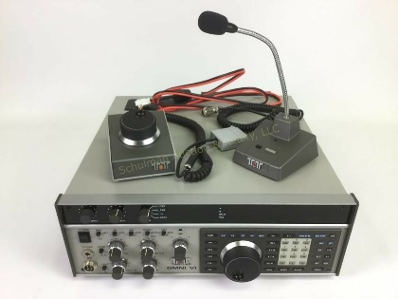

Calculadora de Compra Equipos y Partes
IMPUESTOS

Valor del Producto | 0
Envio Interno en USA | 45
Seguro | 2
Flete a Colombia | 0
Valor del producto para Liquidacion | 47
Iva del producto Para Liquidacion | 9
Servicio Nacionalizacion Fedex | 12
IVA Servicio Nacionalizacion fedex | 2
Valor Total de Impuestos | 23
Valor del Equipo Con Envio e Impuestos | 70
Valor de la Gestion | 7

Costo Total en Dolares | 77
Costo Total En Pesos | 251,106.89 $

*Estos valores podran ser sometidos a cambios , dependiendo del dolar y del peso de lo comprado
*Valor del dólar al momento de liquidar $3,212

